ロバストネス図（ログイン）
予備設計／ロバストネス図 | システム名 | 作成者 | 作成日 | ページ

 | ユースケース名

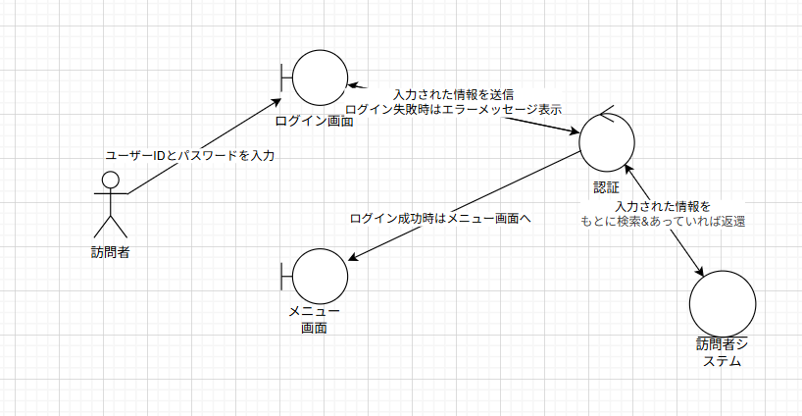 基本フロー

代替フロー

シーケンス図（ログイン）
詳細／シーケンス図 | システム名 | 作成者 | 作成日 | ページ

 | ユースケース名

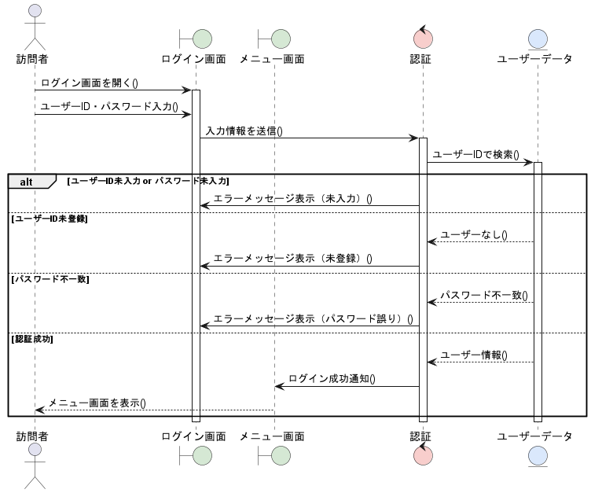
基本フロー

代替フロー

ロバストネス図（新規登録）
予備設計／ロバストネス図 | システム名 | 作成者 | 作成日 | ページ

 | ユースケース名

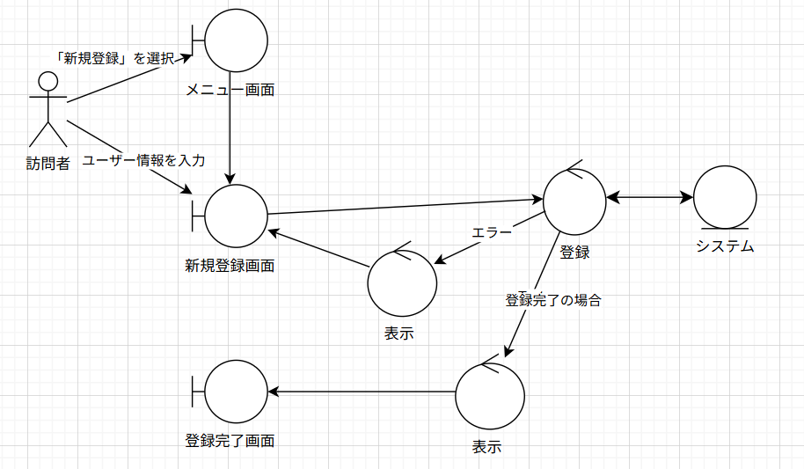 基本フロー

代替フロー

シーケンス図（新規登録）
詳細／シーケンス図 | システム名 | 作成者 | 作成日 | ページ

 | ユースケース名

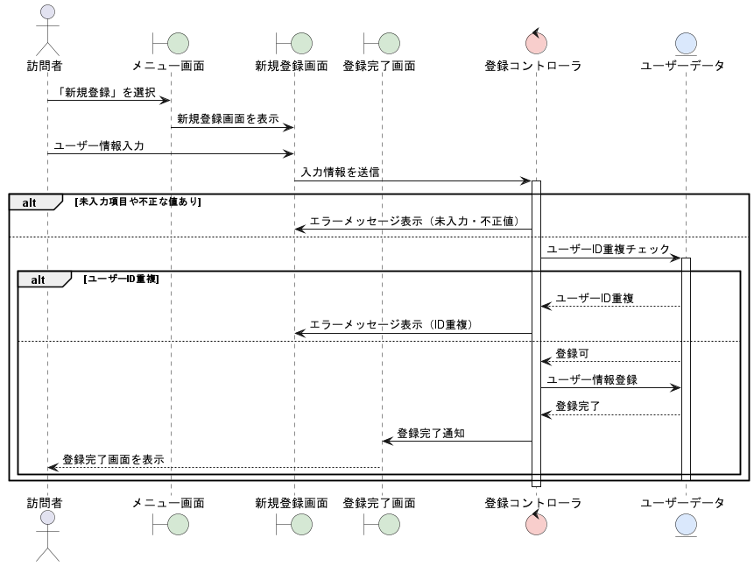 基本フロー

代替フロー

クラス図（No.○✕）
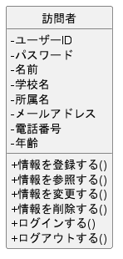
要求分析／クラス図 | システム名 | 作成者 | 作成日 | ページ

